ANEXO 5
 |  |  |  |  |  |  |  |  | Recomendaciones de llenado Anexo N° 5:
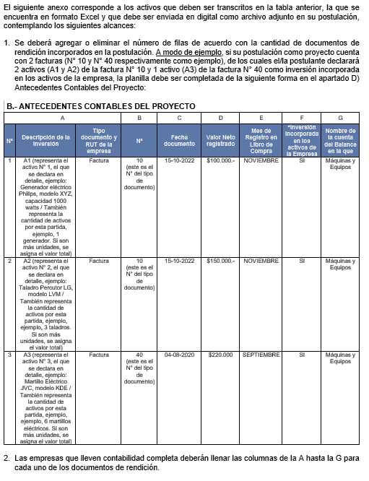
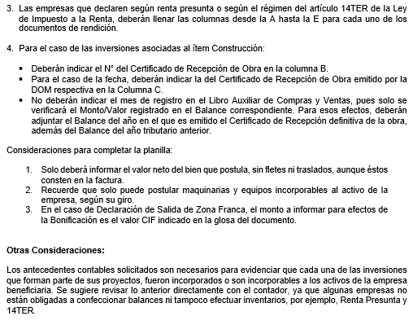
ANEXO N° 5 DETALLE DE INVERSIONES A BONIFICAR E INCORPORADAS DENTRO DE LOS ACTIVOS DE LA EMPRESA

A.- ANTECEDENTES DE LA EMPRESA
Nombre Empresa
RUT
Nombre RepresentanteLegal
RUT

Régimen Tributario Acogido por la Empresa (Indicar con una Cruz o un Si) |  |  |  |  | Régimen General (Semi Integrado)
Pro Pyme General |  |  |  |  | Renta Presunta
Pro Pyme Transparente |  |  |  |  | Constribuyentes no sujetos al 14 de la LIR

B.- ANTECEDENTES CONTABLES DEL PROYECTO
A |  |  | B | C | D | E | F | G
N° | Descripción de la Inversión | Tipo documento y RUT de la empresa | N° | Fecha documento | Valor Neto registrado | Mes de Registro en Libro de Compra | (*) Inversión incorporada en los activos de la Empresa | Nombre de la cuenta del Balance en la que
1 | Bus Mercedes Benz Modelo LO 916/45 | Factura | 20599 | 2018-09-05 | $70,928,571 | FEBRERO | SI | Maquinarias y
2 | Torno industrial | SRF | 12 | 2017-07-12 | $15,600,000 | ABRIL | SI | Maquinarias y
3 | Construcción de Oficinas, Bodegas, etc. | Permiso de Edificación/Certificado de Recepción Definitiva | 2205 | 2015-12-12 | $121,000,000 | NO APLICA | SI | Construcción

 |  |  |  |  | $207,528,571
 | (*) Es importante detallar los activos de forma individual, en el caso que exista más de uno en el documento tributario, debe repetir n° de documento.

***Observaciones: El detalle de las inversiones aquí señalada, solo se adjunta a modo de ejemplo
1.- Sólo debe informar el valor neto del bien que postula, sin fletes ni traslados, aunque se indiquen en la factura.
2.- Recuerde que sólo puede postular maquinaria y equipos incorporables al activo de la empresa según giro.
3.- En el caso de Declaración de Salida de Zona Franca, el monto a informar para bonificación es el valor CIF indicado en la glosa del documento.

